상품제안서
샌디스크 CZ50 USB메모리 | 상품코드: F14353

 |  |  |  |  |  |  | 02-412-0044 | www.easy1.co.kr
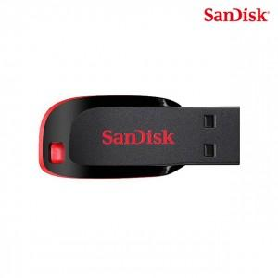

【상세/제작정보】 | 컴팩트한 디자인 세련된 블랙과 레드 디자인 메모리

【인쇄/포장옵션】 | 레이저, 개별인쇄 / 포장지포장

【공급단가】 | 수량 | 100~ | 300~ | 500~ | 1,000~ | 2,000~
*VAT별도 | 16G | 5,000원 | 4,920원 | 4,800원 | 4,680원 | 4,600원
 | 32G | 5,370원 | 5,280원 | 5,160원 | 5,030원 | 4,940원
 | 64G | 6,750원 | 6,640원 | 6,480원 | 6,310원 | 6,210원
 | 128G | 12,250원 | 12,050원 | 11,760원 | 11,460원 | 11,270원

【상품 URL】 | https://dev.easy1.co.kr:443/src/goods_detail.php?gdno=14353

